상품제안서
미니 토드 에코백 중 | 상품코드: F25926

 |  |  |  |  |  |  | 02-412-0044 | www.easy1.co.kr
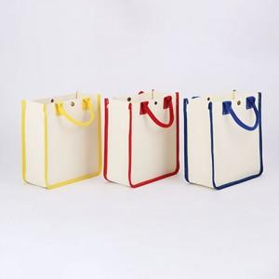

【상세/제작정보】 | ★인쇄 시안 내 빼다, 누끼가 있을 시 인쇄비가 추가될수 있으니 반드시 확인해주시기 바랍니다. ★발주전 색상재고 먼저 확인 부탁드립니다! ★제품의색상,인쇄색상은 화면과 다소 차이가 있을 수 있습니다. ※ 기본벌크 / OPP포장 별도 200원 추가(개당) / 종이케이스 별도 400원 추가(개당) 1택 가능.

【인쇄/포장옵션】 | 실크 / 기본벌크 / OPP포장 별도 200원 추가(개당) / 종이케이스 1택 가능.

【공급단가】 | 수량 | 100~ | 300~ | 500~ | 1,000~ | 3,000~
*VAT별도 | 옐로우 | 4,550원 | 4,480원 | 4,370원 | 4,200원 | 4,020원
 | 레드 | 4,550원 | 4,480원 | 4,370원 | 4,200원 | 4,020원
 | 블루 | 4,550원 | 4,480원 | 4,370원 | 4,200원 | 4,020원

【상품 URL】 | http://www.easy1.co.kr/src/goods_detail.php?gdno=25926

